상품제안서
회전형 클립 탁상용선풍기 | 상품코드: F30748

 |  |  |  |  |  |  | 02-412-0044 | www.easy1.co.kr
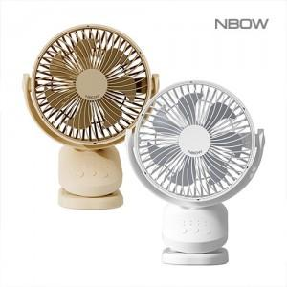

【상세/제작정보】 | 레이져인쇄비 100개 이상 무료 / 100개미만 40,000원 uv컬러 필름인쇄 100개이상 개당 900원/100개이하 90,000원

【인쇄/포장옵션】 | 레이저, DTF1곳 / 포장지포장

【공급단가】 | 수량 | 100~ | 300~ | 500~ | 1,000~ | 3,000~
*VAT별도 | 단가 | 15,240원 | 14,980원 | 14,600원 | 14,350원 | 13,970원

【상품 URL】 | http://www.easy1.co.kr/src/goods_detail.php?gdno=30748

